申告書イメージ_基礎 配偶者 特定親族 所得金額調整控除申告書
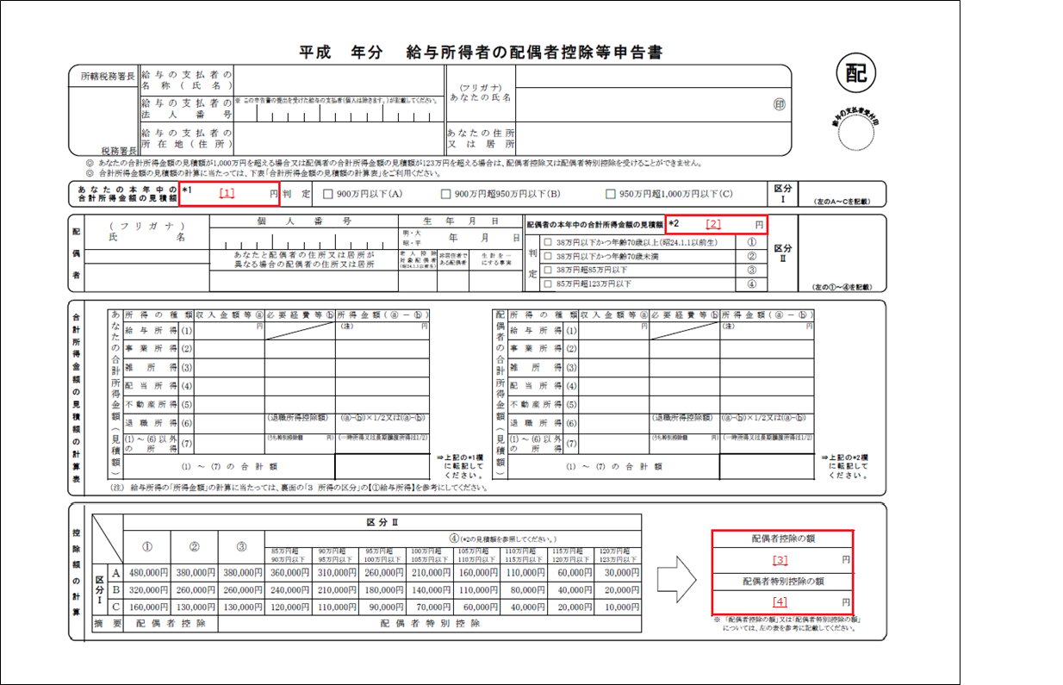
形式一覧（基礎控除申告書）へ戻る
形式一覧（配偶者控除等申告書）へ戻る
形式一覧（特定親族特別控除申告書）へ戻る
形式一覧（所得金額調整控除申告書）へ戻る
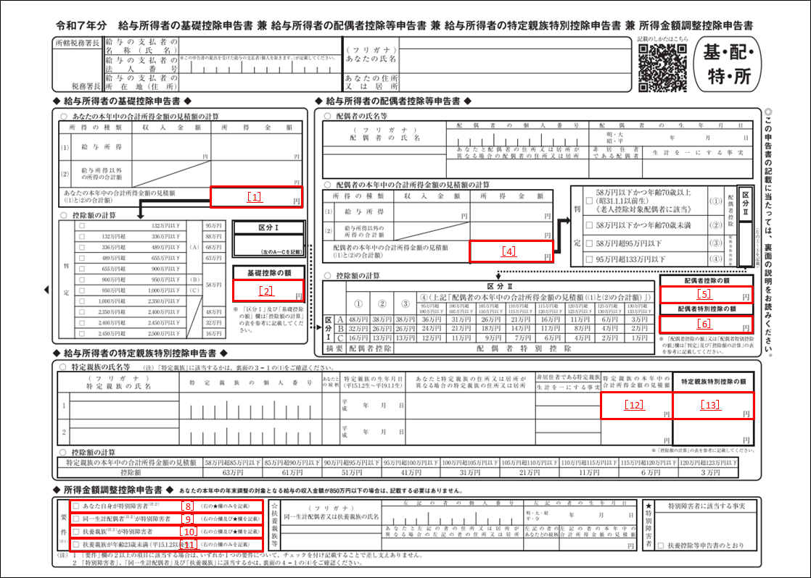

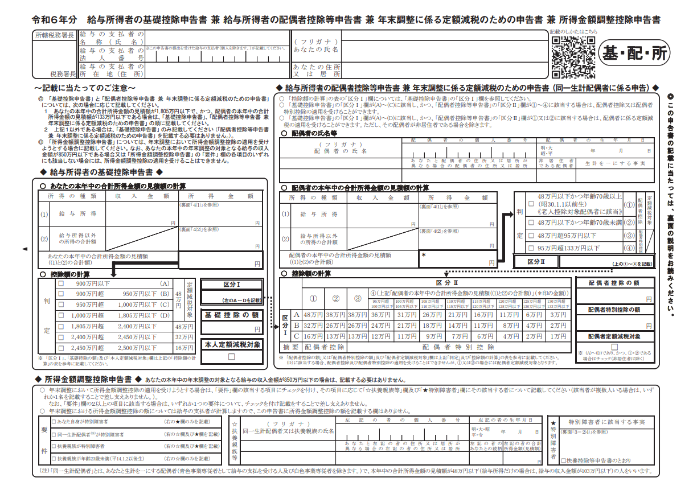
［1］
［2］
［3］
［4］
［5］
［6］
［7］
［8］
［9］
［10］
［11］

申告書イメージ_保険料控除申告書
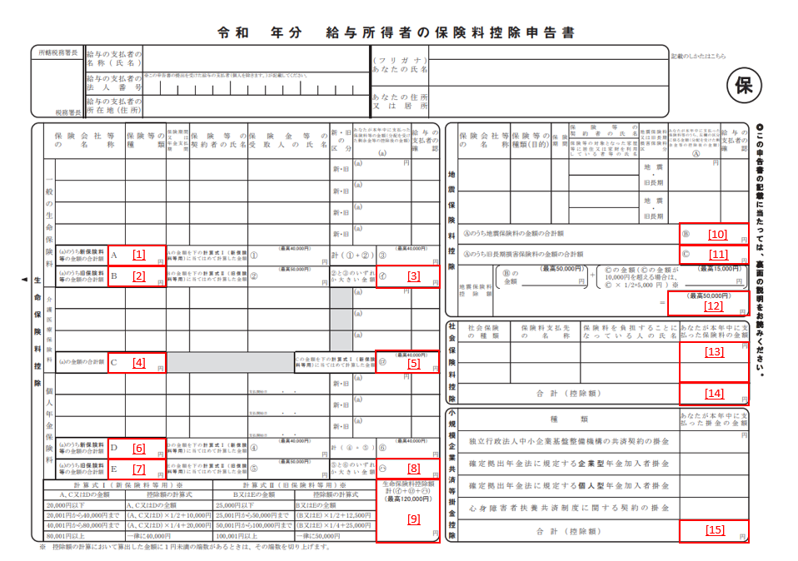
形式一覧（保険料控除申告書）へ戻る
形式一覧（配偶者特別控除申告書）へ戻る

申告書イメージ_住宅借入金等特別控除申告書
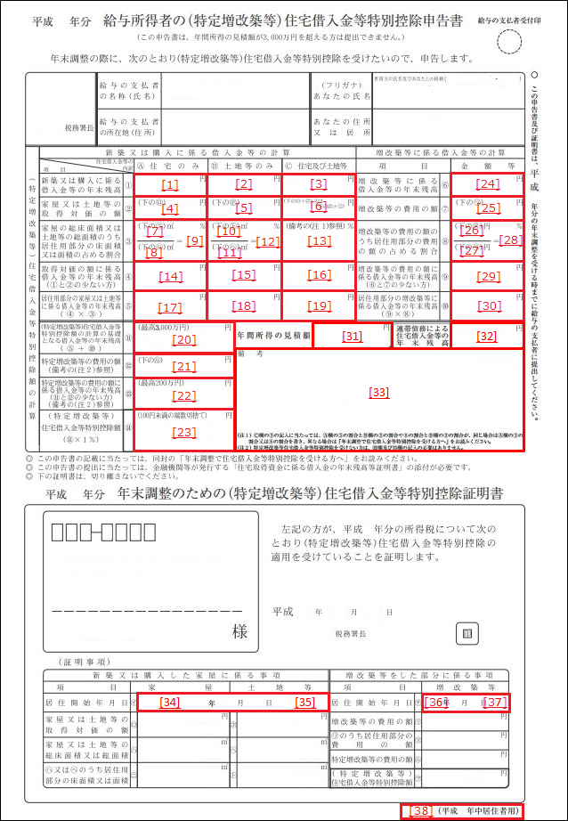
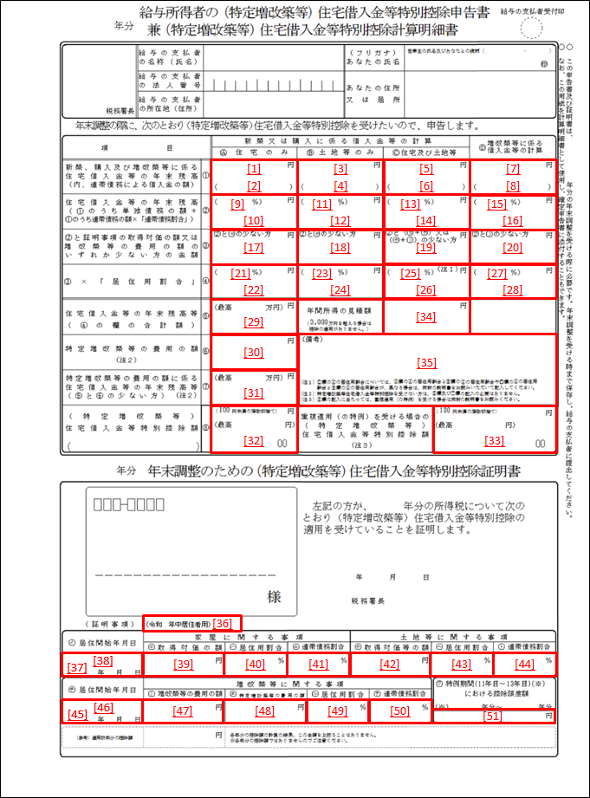
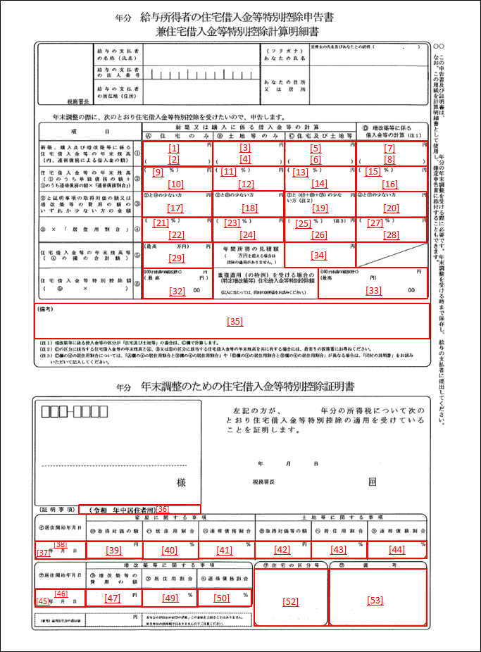
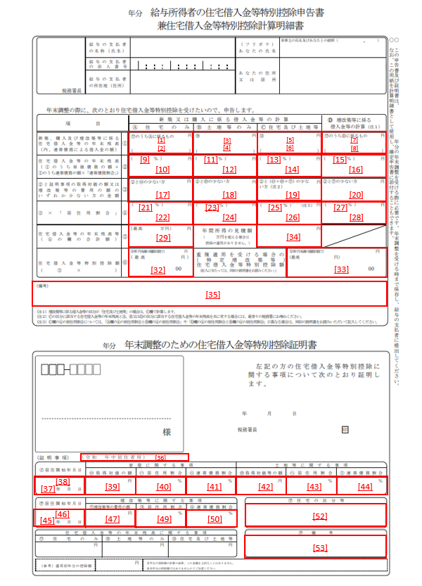
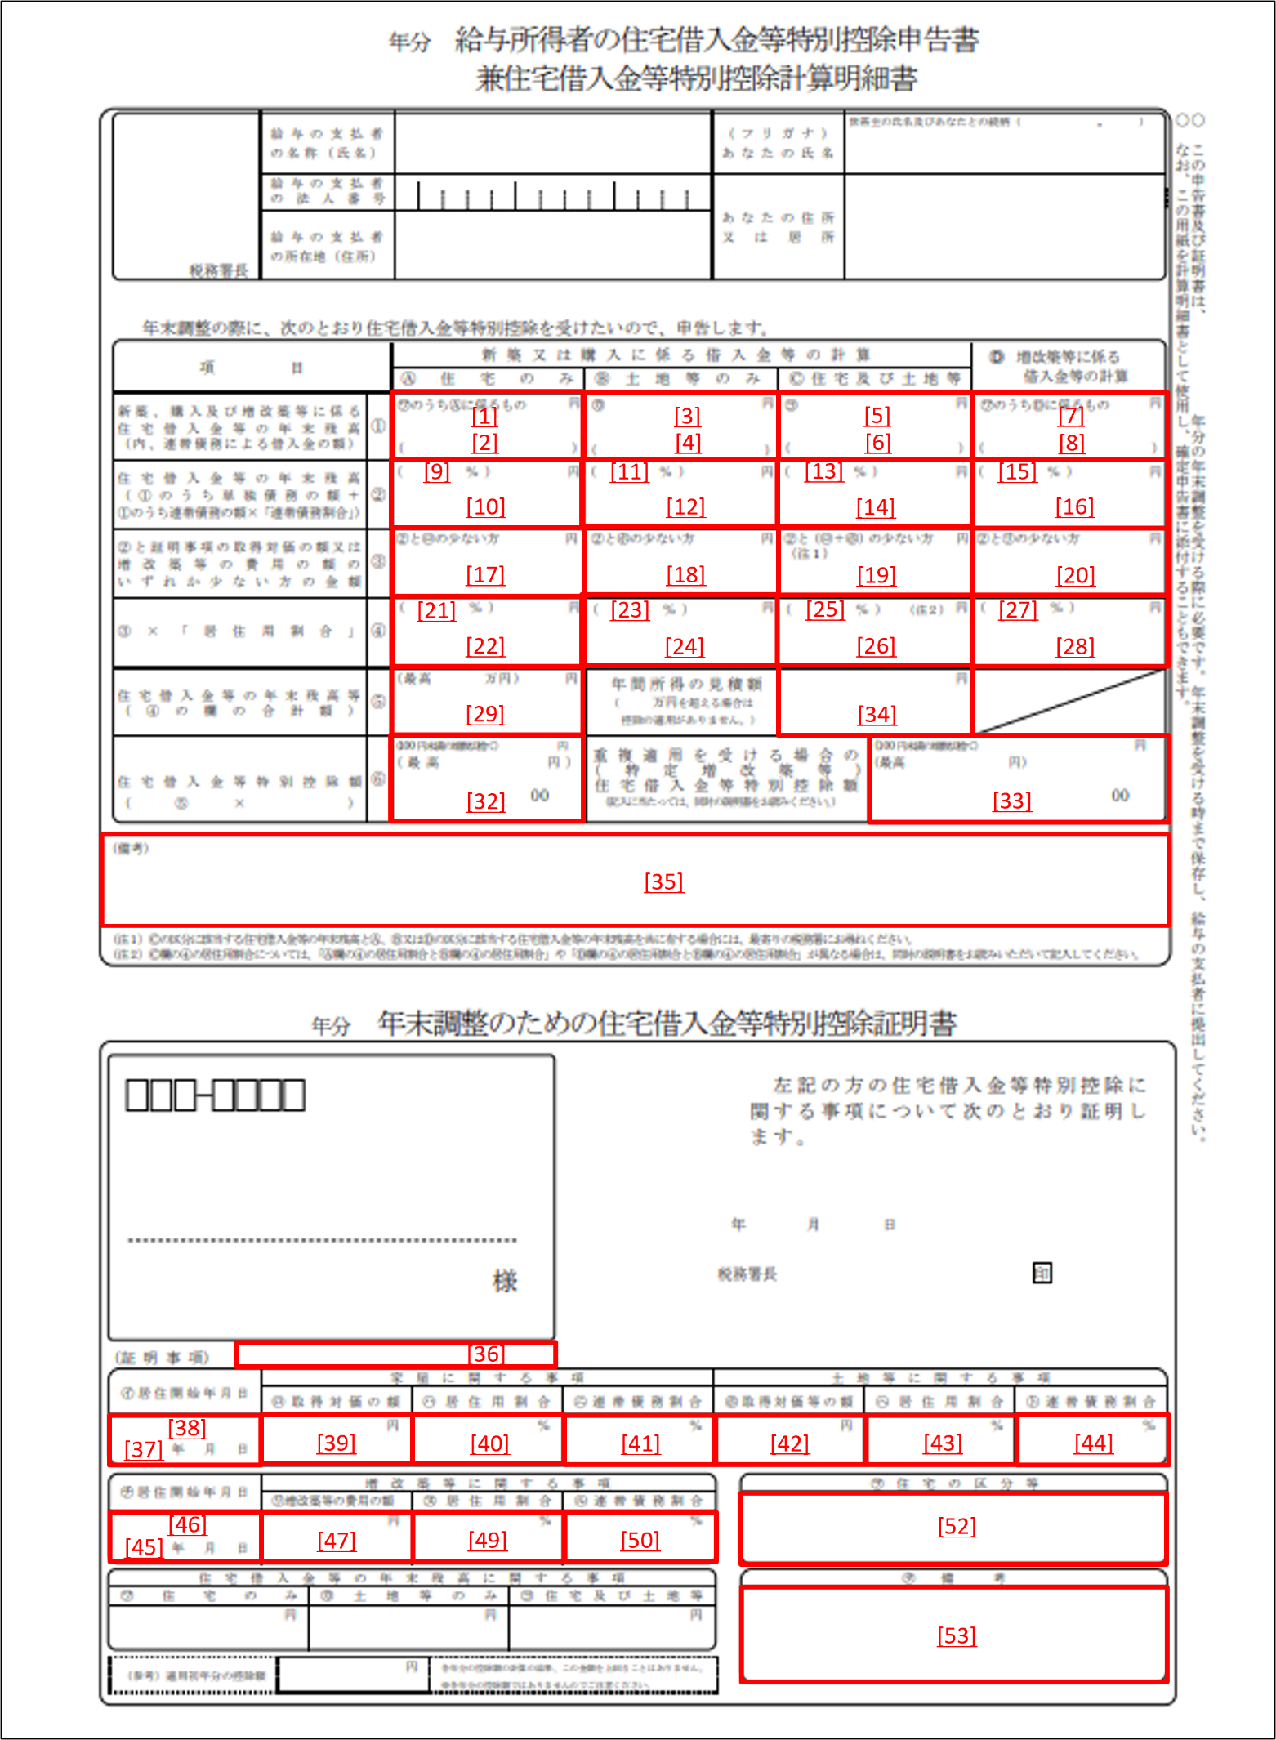
形式一覧（住宅借入金等特別控除申告書）へ戻る

平成30年以前居住用 | 令和1年以降居住用 | 令和4年以降居住用 | 令和5年以降居住用 | 令和6年以降居住用

